Hoja1
FICHA TECNICA (ESCANDALLO).
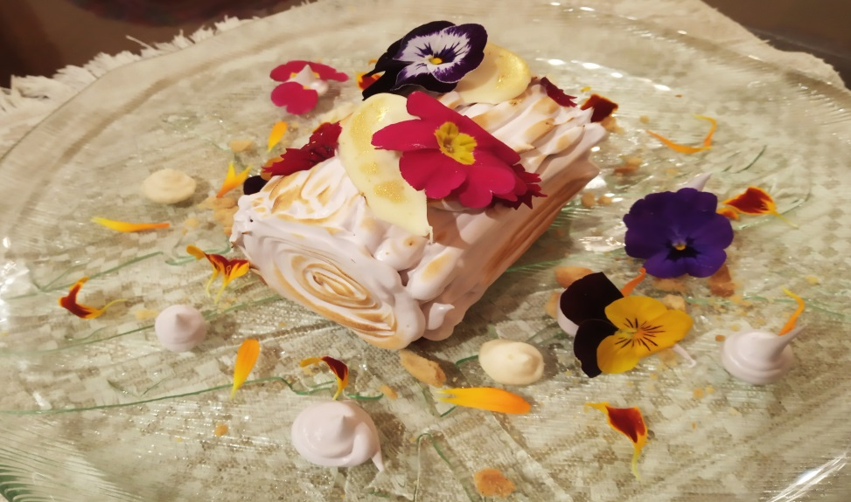 |  |  |  | Tiempo elaboracion
 |  |  |  | 3h
 |  |  |  | Nº personas
 |  |  |  | 8
 |  |  |  | Fecha elaboración
 |  |  |  | 2019-01-07
 |  |  |  | Tipo de servicio
 |  |  |  | Carta
 |  |  |  | Precio plato
 |  |  |  | 0.9
 |  |  |  | Precio teorico plato
 |  |  |  | 2.8
Producto:
Ingredientes | Peso bruto (kg, l o U) | Peso neto (kg, l o U) | % merma | Precio/unit | Precio total
Harina | 0.25 | 0.25 | 0 | 0.42 | 0.105
Leche | 0.25 | 0.25 | 0 | 0.58 | 0.145
Huevo | 8 | 8 | 0 | 0.1 | 0.8
Crema Marrón Glacé | 0.075 | 0.075 | 0 | 14.7 | 1.1025
Chocolate blanco | 0.04 | 0.04 | 0 | 6.5 | 0.26
Nata | 0.15 | 0.15 | 0 | 3.8 | 0.57
Gelatina (lamina) | 4 | 4 | 0 | 0.08 | 0.32
Azucar | 0.8 | 0.8 | 0 | 0.69 | 0.552
Mantequilla | 0.075 | 0.075 | 0 | 6 | 0.45
Aroma azahar | 0.05 | 0.05 | 0 | 12 | 0.6
Canela | 0.005 | 0.005 | 0 | 9.8 | 0.049
Canela en rama | 0.004 | 0.004 | 0 | 65.83 | 0.26332
Mermelada arandano y fresa | 0.2 | 0.2 | 0 | 5.9 | 1.18
Flores comestibles | 3 | 3 | 0 | 0.24 | 0.72
Fecula de maiz | 0.025 | 0.025 | 0 | 1.95 | 0.04875
Cardamomo | 0.001 | 0.001 | 0 | 70 | 0.07
Clavo | 0.001 | 0.001 | 0 | 36.67 | 0.03667
Anis estrellado | 0.001 | 0.001 | 0 | 15 | 0.015
Oro polvo comestible | 0.0001 | 0.0001 | 0 | 2.3 | 0.00023
Vino tinto | 0.2 | 0.2 | 0 | 1.49 | 0.298
 |  |  |  | IMPORTE | 7.59

